상품제안서
PGA 3단 수동 암막 우양산+130g면사타올세트 | 상품코드: S41042

 |  |  |  |  |  |  | 02-713-8555 | www.synergygift.co.kr
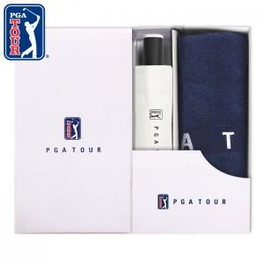

【상세/제작정보】 | <p><span style="font-size: 18.6667px;">※ 인쇄옵션은 우산 기준입니다.(타올 별도문의)</span>​​</p>

【인쇄/포장옵션】 | 실크, 원단실크1도 / 포장지포장

【공급단가】 | 수량 | 50~ | 100~ | 500~ | 1,000~ | 2,000~
*VAT별도 | 단가 | 14,100원 | 13,020원 | 12,080원 | 11,930원 | 11,700원

【상품 URL】 | https://www.synergygift.co.kr:443/src/goods_detail.php?gdno=41042

